Лист1
 |  |  |  |  |  |  |  |  |  | Даты проведения акции |  |  | 24.02 - 31.03.26
 |  |  |  |  |  |  |  |  |  | Сумма заказа |  |  | 0.00 ₽
Код номенклатуры | Изображение | Наименование | Наименование ориг | Год | Объём | Страна | Регион | Цвет | Сахар | Алкоголь | Сорта | Прайс | Цена со скидкой | Количество
Объём - 0,375
УН000033363 | 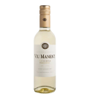 | Вино Вью Манент Эстейт Коллекшн Резерва Шардонне 0,375 | Вино Viu Manent Chardonnay Estate Collection Reserva | 2023 | 0,375 | ЧИЛИ | Центральная Долина | белое | сухое | 14 | Шардоне | 1,290.00 ₽ | 500.00 ₽

УН000033367 | 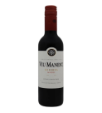 | Вино Вью Манент Эстейт Коллекшн Резерва Мальбек 0,375 | Вино Viu Manent Malbec Estate Collection Reserva | 2022 | 0,375 | ЧИЛИ | Центральная Долина | красное | сухое | 14 | Мальбек | 1,290.00 ₽ | 500.00 ₽

УН000033365 | 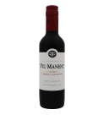 | Вино Вью Манент Эстейт Коллекшн Резерва Каберне Совиньон 0,375 | Вино Viu Manent Cabernet Sauvignon Estate Collection Reserva | 2022 | 0,375 | ЧИЛИ | Центральная Долина | красное | сухое | 13,5 | Каберне совиньон | 1,290.00 ₽ | 520.00 ₽

УН000033366 | 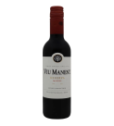 | Вино Вью Манент Эстейт Коллекшн Резерва Карменер 0,375 | Вино Viu Manent Carmenere Estate Collection Reserva | 2022 | 0,375 | ЧИЛИ | Центральная Долина | красное | сухое | 13,5 | Карменер | 1,290.00 ₽ | 520.00 ₽

УН000033364 | 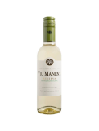 | Вино Вью Манент Эстейт Коллекшн Резерва Совиньон Блан 0,375 | Вино Viu Manent Sauvignon Blanc Estate Collection Reserva | 2023 | 0,375 | ЧИЛИ | Центральная Долина | белое | сухое | 13 | Совиньон блан | 1,290.00 ₽ | 540.00 ₽

УН000033438 | 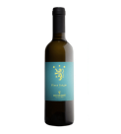 | Вино Антонутти Пино Гриджо 0,375 | Вино Antonutti Pinot Grigio | 2023 | 0,375 | ИТАЛИЯ | Фриули-Венеция Джулия | белое | сухое | 13 | Пино гриджио | 1,745.00 ₽ | 700.00 ₽

УН000033458 | 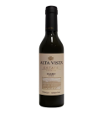 | Вино Альта Виста Мальбек Премиум 0,375 | Вино Alta Vista Malbec Estate Premium | 2022 | 0,375 | АРГЕНТИНА | Мендоса | красное | сухое | 14 | Мальбек | 1,830.00 ₽ | 730.00 ₽

УН000033459 | 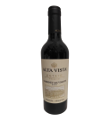 | Вино Альта Виста Каберне Совиньон Премиум 0,375 | Вино Alta Vista Cabernet Sauvignon Estate Premium | 2022 | 0,375 | АРГЕНТИНА | Мендоса | красное | сухое | 14 | Каберне совиньон | 1,830.00 ₽ | 730.00 ₽

УН000033457 |  | Вино Альта Виста Торронтес Премиум 0,375 | Вино Alta Vista Torrontes Estate Premium | 2023 | 0,375 | АРГЕНТИНА | Сальта | белое | сухое | 13,5 | Торронтес | 1,830.00 ₽ | 730.00 ₽

УН000033442 | 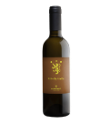 | Вино Антонутти Рибола Джалла 0,375 | Вино Antonutti Ribolla Gialla | 2023 | 0,375 | ИТАЛИЯ | Фриули-Венеция Джулия | белое | сухое | 13 | Рибола джалла | 1,875.00 ₽ | 750.00 ₽

УН000033439 | 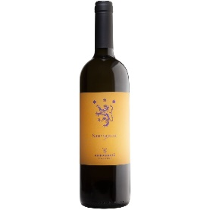 | Вино Антонутти Совиньон 0,375 | Вино Antonutti Sauvignon Blanc | 2023 | 0,375 | ИТАЛИЯ | Фриули-Венеция Джулия | белое | сухое | 13 | Совиньон блан | 2,115.00 ₽ | 849.00 ₽

УН000033896 | 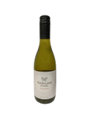 | Вино Франклэнд Эстейт Шардоне 0,375 | Вино Frankland Estate Chardonnay | 2023 | 0,375 | АВСТРАЛИЯ | Западная Австралия | белое | сухое | 13 | Шардоне | 3,030.00 ₽ | 1,200.00 ₽

УН000033748 | 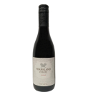 | Вино Франклэнд Эстейт Шираз 0,375 | Вино Frankland Estate Shiraz | 2022 | 0,375 | АВСТРАЛИЯ | Западная Австралия | красное | сухое | 14,5 | Шираз | 3,030.00 ₽ | 1,200.00 ₽

УН000033368 | 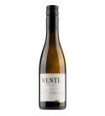 | Вино Венте Виньярдc Рива Ранч Шардонне 0,375 | Вино Wente Chardonnay Riva Ranch Single Vineyard | 2022 | 0,375 | США | Калифорния | белое | сухое | 13,5 | Гевюрцтраминер Шардоне | 3,840.00 ₽ | 1,500.00 ₽

УН000033443 | 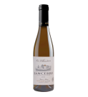 | Вино Сансер Ля Виллодьер белое 0,375 | Вино Jean-Marie Reverdy La Villaudiere Sancerre Blanc AOC | 2023 | 0,375 | ФРАНЦИЯ | Долина Луары | белое | сухое | 12,5 | Совиньон блан | 4,410.00 ₽ | 1,760.00 ₽

УН000033369 | 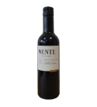 | Вино Венте Виньярдc Чарльз Уэтмор Каберне Совиньон 0,375 | Вино Wente Cabernet Sauvignon Charles Wetmore Single Vineyard | 2020 | 0,375 | США | Калифорния | красное | сухое | 14,5 | Каберне совиньон Мальбек Мерло Пти вердо Пти сира | 4,680.00 ₽ | 1,870.00 ₽

Белое тихое
УН000022036 | 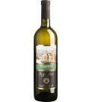 | Вино Ркацители марка "МЕТЕХИ" | Вино Metehi Rkatsiteli | 2020 | 0,75 | ГРУЗИЯ | Кахетия | белое | сухое | 13 | Ркацители | 1,245.00 ₽ | 500.00 ₽

УН000031660 | 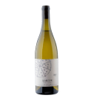 | Вино Кангун (Бакла) сухое,белое, 0,75л | Вино Bakla Vines Kangun | 2021 | 0,75 | РОССИЯ | Крым | белое | сухое | 11,5 | Кангун | СПЕЦЦЕНА | 510.00 ₽

У0000007766 | 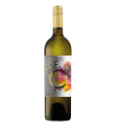 | Вино Маркиз де Фуэго белое полусладкое | Вино Marques de Fuego Blanco Semi-sweet | 2023 | 0,75 | ИСПАНИЯ |  | белое | полусладкое | 12 | Белые сорта винограда | 1,500.00 ₽ | 600.00 ₽

У0000007765 | 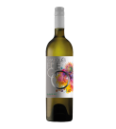 | Вино Маркиз де Фуэго белое сухое | Вино Marques de Fuego Blanco | 2023 | 0,75 | ИСПАНИЯ |  | белое | сухое | 12 | Белые сорта винограда | 1,480.00 ₽ | 600.00 ₽

УН000023692 | 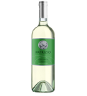 | Вино Патрицио Пино Гриджо | Вино Patrizio Pinot Grigio | 2023 | 0,75 | ИТАЛИЯ | Венето | белое | сухое | 12 | Пино гриджио | 1,960.00 ₽ | 779.00 ₽

УН000035366 | 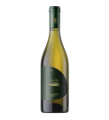 | Вино АЛЬМА.СОВИНЬОН БЛАН.ИЗБРАННОЕ сух.бел. 0,75 л | Вино Alma Valley Favourites Sauvignon Blanc | 2023 | 0,75 | РОССИЯ | Крым | белое | сухое | 12,5 | Совиньон блан | 1,930.00 ₽ | 830.00 ₽

УН000035365 |  | Вино АЛЬМА.ШАРДОНЕ.ИЗБРАННОЕ сух.бел. 0,75 л | Вино Alma Valley Favourites Chardonnay | 2023 | 0,75 | РОССИЯ | Крым | белое | сухое | 14 | Шардоне | 1,930.00 ₽ | 830.00 ₽

УН000033088 | 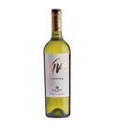 | Вино Альта Виста ВИВ Шардоне | Вино Alta Vista Vive Chardonnay | 2023 | 0,75 | АРГЕНТИНА | Мендоса | белое | сухое | 13,5 | Шардоне | 2,250.00 ₽ | 900.00 ₽

УН000031467 | 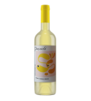 | Вино Пашаели СИС, Султание-Япынджак - Сыдалан | Вино Paşaeli SYS Sultaniye Yapıncak Sıdalan | 2023 | 0,75 | ТУРЦИЯ | Фракия | белое | сухое | 13 | Султани Сыдалан Япынджак | 3,190.00 ₽ | 1,270.00 ₽

УН000026227 | 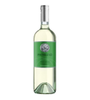 | Вино Патрицио Пино Гриджо 1,5 | Вино Patrizio Pinot Grigio | 2024 | 1,5 | ИТАЛИЯ | Венето | белое | сухое | 12 | Пино гриджио | 3,165.00 ₽ | 1,270.00 ₽

УН000031391 | 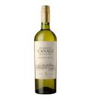 | Вино Умберто Канале Эстейт Совиньон Блан | Вино Humberto Canale Estate Sauvignon Blanc | 2023 | 0,75 | АРГЕНТИНА | Патагония | белое | сухое | 13,5 | Совиньон блан | 3,375.00 ₽ | 1,350.00 ₽

УН000031464 | 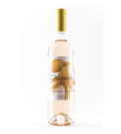 | Вино Пашаели Блан де Нуар Чалкарасы | Вино Paşaeli Ҫalkarasi Blanc de Noirs | 2023 | 0,75 | ТУРЦИЯ | Эгейское побережье | белое | сухое | 13,5 | Чалкарасы | 3,465.00 ₽ | 1,390.00 ₽

УН000031559 | 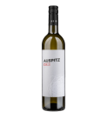 | Вино ФАБИГ Аушпиц | Вино Fabig Auspitz Sauvignon Blanc | 2021 | 0,75 | ЧЕШСКАЯ РЕСПУБЛИКА | Моравия | белое | сухое | 12,5 | Грюнер вельтлинер Совиньон блан | 3,685.00 ₽ | 1,470.00 ₽

УН000031563 | 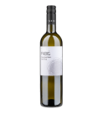 | Вино ФАБИГ СОУЛ Совиньон Блан Стара Хора | Вино Fabig Stará Hora Sauvignon Blanc | 2020 | 0,75 | ЧЕШСКАЯ РЕСПУБЛИКА | Моравия | белое | сухое | 13 | Совиньон блан | 4,475.00 ₽ | 1,790.00 ₽

УН000033587 | 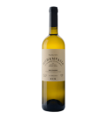 | Вино Монемвазия | Вино Kir-Yianni Paros Monemvasia | 2022 | 0,75 | ГРЕЦИЯ | Парос | белое | сухое | 13 | Монемвасия | 4,545.00 ₽ | 1,800.00 ₽

УН000033591 | 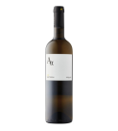 | Вино Сигалас Санторини Филд Бленд АА | Вино Sigalas Aа Santorini Field Blend Assyrtiko-Athiri | 2024 | 0,75 | ГРЕЦИЯ | Санторини | белое | сухое | 13,5 | Ассиртико Атири | 6,810.00 ₽ | 2,700.00 ₽

УН000033592 | 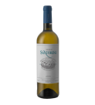 | Вино Сигалас Санторини | Вино Sigalas Santorini Assyrtiko | 2024 | 0,75 | ГРЕЦИЯ | Санторини | белое | сухое | 14,5 | Ассиртико | 10,365.00 ₽ | 4,100.00 ₽

Розовое тихое
У0000004612 | 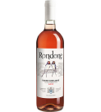 | Вино Рондоне Розе | Вино Settesoli Rondone Rose Terre Siciliane IGP | 2022 | 0,75 | ИТАЛИЯ | Сицилия | розовое | сухое | 12,5 | Нерелло маскалезе Неро д'Авола Санджовезе | 1,920.00 ₽ | 768.00 ₽

УН000031465 | 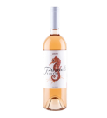 | Вино Пашаели Блаш Чалкарасы | Вино Paşaeli Calkarasi Blush | 2023 | 0,75 | ТУРЦИЯ | Эгейское побережье | розовое | сухое | 13 | Чалкарасы | 3,770.00 ₽ | 1,500.00 ₽

Красное тихое
У0000008197 | 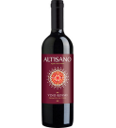 | Вино Альтизано красное сухое | Вино Cevico Altisano Rosso | 2023 | 0,75 | ИТАЛИЯ | Эмилия-Романья | красное | сухое | 11 | Каберне совиньон Мерло Санджовезе | 1,430.00 ₽ | 600.00 ₽

У0000007768 | 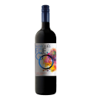 | Вино Маркиз де Фуэго красное полусладкое | Вино Marques de Fuego Tinto Semi-sweet | 2023 | 0,75 | ИСПАНИЯ |  | красное | полусладкое | 12 | Красные сорта винограда | 1,500.00 ₽ | 600.00 ₽

У0000007767 | 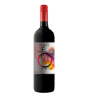 | Вино Маркиз де Фуэго красное сухое | Вино Marques de Fuego Tinto | 2023 | 0,75 | ИСПАНИЯ |  | красное | сухое | 12 | Красные сорта винограда | 1,480.00 ₽ | 600.00 ₽

УН000031726 | 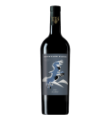 | Вино Маунтен Игл Антей кр. сух 0,75 л | Вино Agrolain Mountain Eagle Antey | 2021 | 0,75 | РОССИЯ | Дагестан | красное | сухое | 13 | Антей | СПЕЦЦЕНА | 700.00 ₽

УН000023691 | 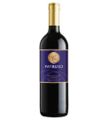 | Вино Патрицио Монтепульчано д’Абруццо | Вино Patrizio Montepulciano D’Abruzzo | 2023 | 0,75 | ИТАЛИЯ | Абруццо | красное | сухое | 13 | Монтепульчано | 1,915.00 ₽ | 759.00 ₽

УН000024232 | 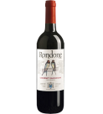 | Вино Рондоне Каберне Совиньон | Вино Settesoli Rondone Cabernet Sauvignon Terre Siciliane IGP | 2022 | 0,75 | ИТАЛИЯ | Сицилия | красное | сухое | 13 | Каберне совиньон | 1,920.00 ₽ | 768.00 ₽

УН000031217 | 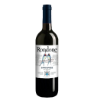 | Вино Рондоне Санджовезе | Вино Settesoli Rondone Sangiovese Terre Sciliane IGP | 2022 | 0,75 | ИТАЛИЯ | Сицилия | красное | полусухое | 13 | Санджовезе | 1,945.00 ₽ | 779.00 ₽

УН000033178 | 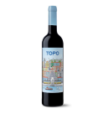 | Вино Каса Сантос Лима Топо Виньо Тинто | Вино Casa Santos Lima Topo Tinto | 2020 | 0,75 | ПОРТУГАЛИЯ | Лиссабон | красное | полусухое | 13 | Каштеляу Сира Тинта рориш Турига насьональ | 1,995.00 ₽ | 798.00 ₽

УН000035368 | 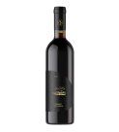 | Вино АЛЬМА.КАБЕРНЕ СОВИНЬОН.ИЗБРАННОЕ сух.кр. 0,75 л | Вино Alma Valley Favourites Cabernet Sauvignon | 2022 | 0,75 | РОССИЯ | Крым | красное | сухое | 15 | Каберне совиньон | 1,930.00 ₽ | 830.00 ₽

УН000035367 | 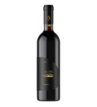 | Вино АЛЬМА.МЕРЛО.ИЗБРАННОЕ сух.кр. 0,75 л | Вино Alma Valley Favourites Merlo | 2022 | 0,75 | РОССИЯ | Крым | красное | сухое | 15 | Мерло | 1,930.00 ₽ | 830.00 ₽

УН000033413 | 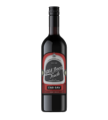 | Вино Олд Бин Трак Каберне Совиньон | Вино d'Arenberg Old Bean Truck Cabernet Sauvignon | 2022 | 0,75 | АВСТРАЛИЯ | Лангхорн-Крик (Флери) | красное | сухое | 14,5 | Каберне совиньон | 2,210.00 ₽ | 880.00 ₽

УН000029474 | 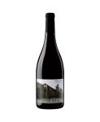 | Вино Лонг Барн Пино Нуар | Вино Fior di Sole Long Barn Pinot Noir | 2021 | 0,75 | США | Калифорния | красное | полусухое | 13,5 | Пино нуар | 3,280.00 ₽ | 1,300.00 ₽

УН000031413 | 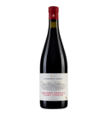 | Вино Хашми Саперави | Вино Kindzmarauli Marani Khashmi Saperavi | 2020 | 0,75 | ГРУЗИЯ | Кахетия | красное | сухое | 13,5 | Саперави | 3,785.00 ₽ | 1,550.00 ₽

УН000031466 | 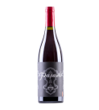 | Вино Пашаели Папаскарасы | Вино Paşaeli Papazkarasi | 2023 | 0,75 | ТУРЦИЯ | Фракия | красное | сухое | 14 | Папазкарасы | 4,540.00 ₽ | 1,816.00 ₽

УН000033089 | 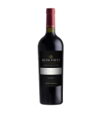 | Вино Альта Виста Терруар Селексьон Хай Альтитюд Виньярдс Мальбек | Вино Alta Vista High Altitude Terroir Selection Malbec | 2022 | 0,75 | АРГЕНТИНА | Долина Кальчаки | красное | сухое | 14,5 | Мальбек | 5,395.00 ₽ | 2,100.00 ₽

УН000030366 | 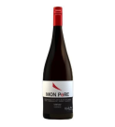 | Вино Мон Пэр Шираз Тасмания Глейцер-Диксон | Вино Glaetzer-Dixon Mon Père Shiraz | 2019 | 0,75 | АВСТРАЛИЯ | Тасмания | красное | сухое | 13,5 | Шираз | 15,820.00 ₽ | 6,300.00 ₽

УН000030370 | 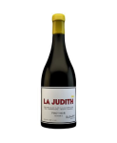 | Вино Ля Жюдит Пино Нуар Тасмания Глейцер-Диксон | Вино Glaetzer-Dixon La Judith Pinot Noir | 2018 | 0,75 | АВСТРАЛИЯ | Тасмания | красное | сухое | 14,2 | Пино нуар | 50,585.00 ₽ | 20,000.00 ₽

Крепкое
УН000031807 |  | Виски Йеллоу Роуз Харрис Каунти Бурбон | Бурбон Yellow Rose Harris County |  | 0,7 | США |  |  |  | 46 | Кукуруза Рожь Ячмень | 9,095.00 ₽ | 3,640.00 ₽

УН000031402 |  | Виски Йеллоу Роуз Аутлоу | Бурбон Yellow Rose Outlaw |  | 0,7 | США |  |  |  | 46 | Кукуруза | 11,955.00 ₽ | 4,800.00 ₽

